بطاقة تعريف المنتجات
صورة المنتج | كود المنتج | اسم المنتج | وصف المنتج | الاستخدامات | المميزات | المواد المصنوعة | خصائص السلامة | الفئة المستهدفة | طريقة الاستخدام/التركيب | المقاسات | الضمان | ملاحظات البيع والتسويق
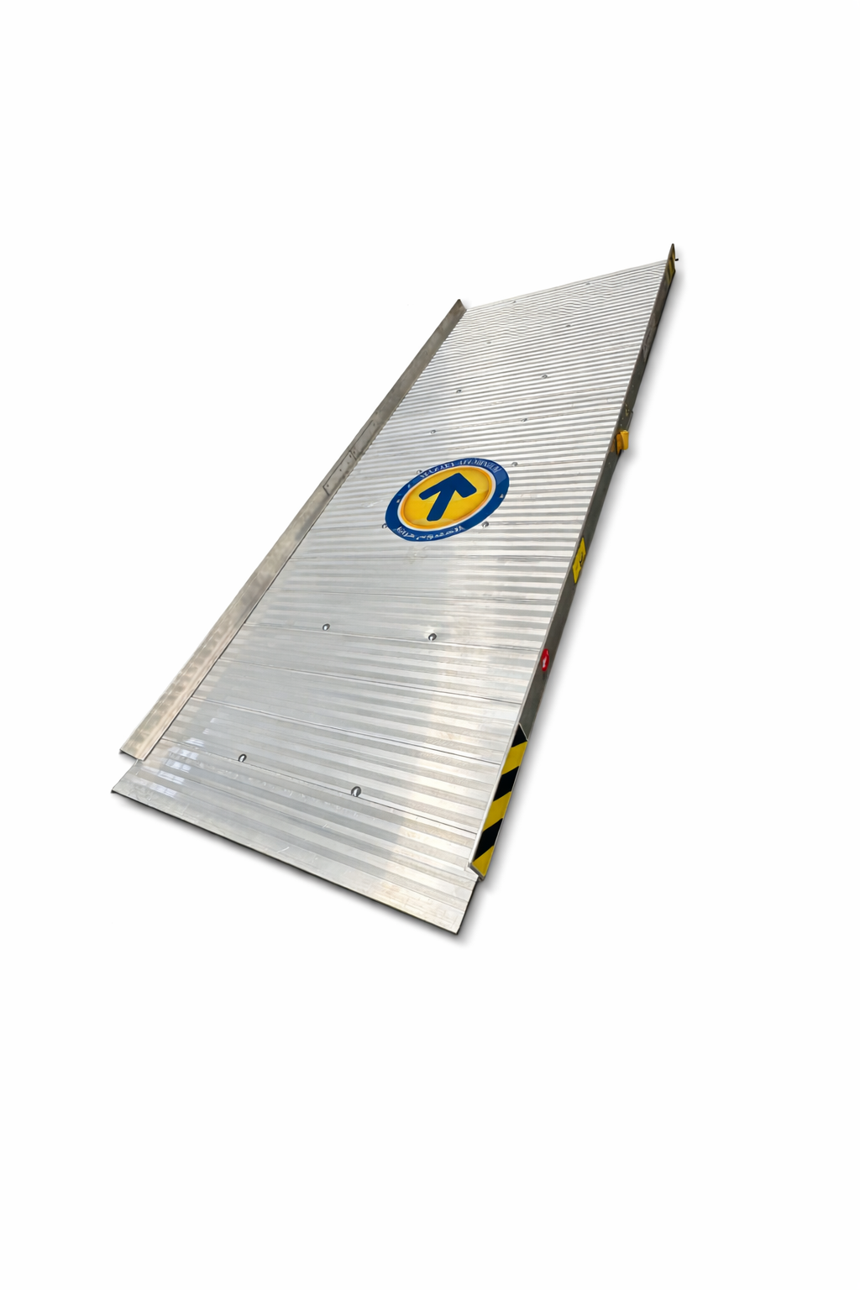 | AMF-RMP | منحدر ألمنيوم ALUMINUM RAMP | منحدر محمول مصنوع من الألمنيوم لتسهيل انتقال العربات والمعدات والأحمال من مستوى إلى آخر، مع سطح مضاد للانزلاق وحواف جانبية للحماية. | تحميل وتنزيل البضائع، تجاوز الفروقات في الارتفاع، تسهيل حركة العربات والمعدات، الاستخدام في المستودعات والمواقع التجارية والصناعية. | خفيف مقارنة بالمنحدرات المعدنية الثقيلة، مقاوم للتآكل، سطح ذو تعرجات تساعد على تقليل الانزلاق، حواف جانبية، سهل النقل والتخزين، تصميم عملي للاستخدام المتكرر. | ألمنيوم، مع مكونات تثبيت وإكسسوارات مساعدة حسب الموديل. | حواف جانبية مرتفعة للمساعدة في منع انحراف العربة، ويجب الالتزام بالحمولة وطريقة الاستخدام المحددة للموديل. | المستودعات، المصانع، شركات الخدمات اللوجستية، المتاجر، المقاولون، ومواقع العمل. | يوضع المنحدر على سطح ثابت ومستوٍ مع تثبيت نقاط الارتكاز قبل الاستخدام، والتأكد من ملاءمة الطول والحمولة للغرض المطلوب. | 1درج 2درج 3درج | 5 سنوات | منتج مناسب للمخازن والمواقع التي تحتاج إلى حلول سريعة لتسهيل حركة العربات. يفضل إبراز خفة الوزن وسهولة النقل ومقاومة التآكل.
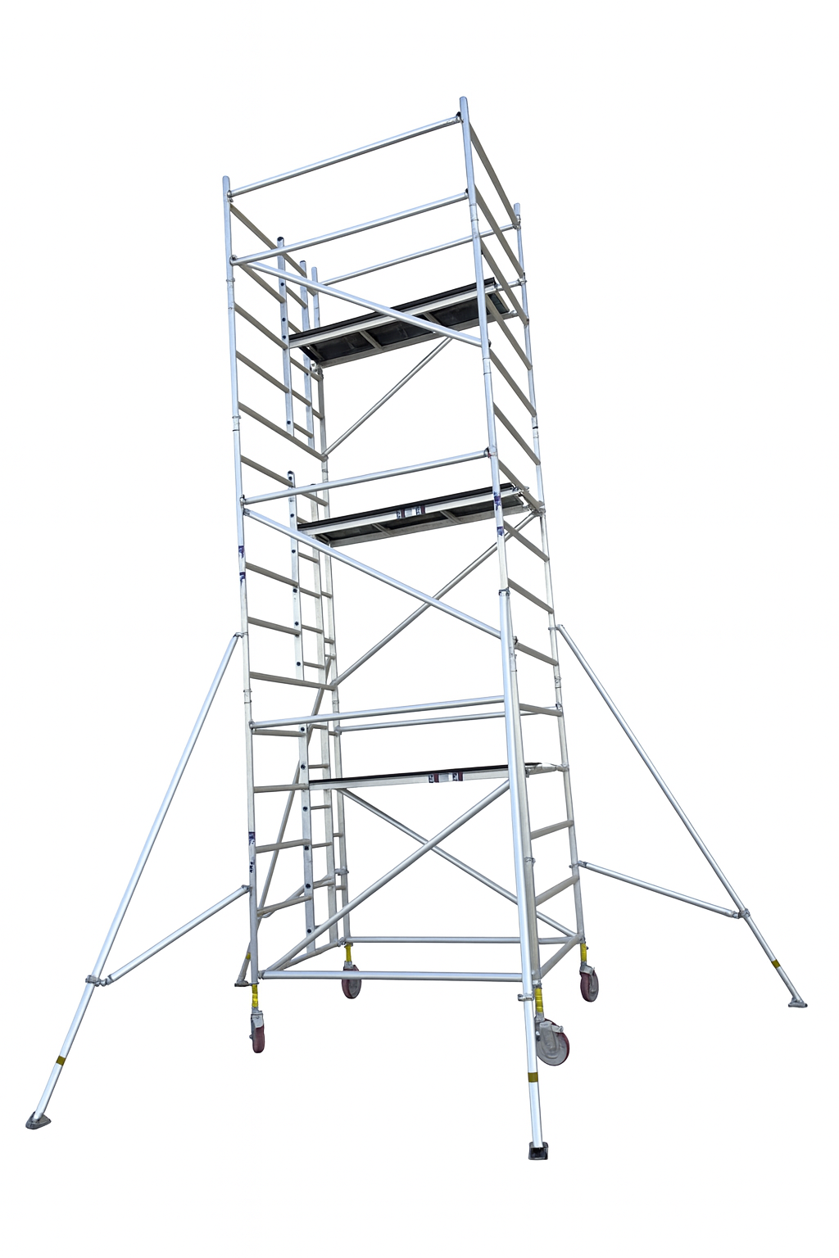 | MSFL-SWIP | سقالة ألمنيوم متحركة SACFFOLDING | سقالة ألمنيوم متحركة متعددة المستويات مزودة بمنصات عمل، درجات وصول، عجلات وحواجز حماية ودعامات جانبية لتحقيق الثبات أثناء أعمال الارتفاع. | أعمال الصيانة والتركيب، التشطيبات، أعمال الكهرباء والميكانيكا، المستودعات والمصانع والمواقع التي تتطلب الوصول إلى ارتفاعات. | خفيفة وسهلة النقل، هيكل ألمنيوم، عجلات للحركة، منصات متعددة، حواجز حماية، دعامات جانبية، تصميم مناسب للاستخدام في مواقع العمل. | ألمنيوم، مع عجلات ومكونات تثبيت وربط وإكسسوارات. | حواجز حماية ودعامات جانبية وعجلات قابلة للحركة؛ يجب تثبيت السقالة وتأمينها قبل الصعود والالتزام بحدود الحمولة وتعليمات السلامة. | شركات المقاولات، الصيانة، المصانع، المستودعات، المنشآت التجارية، والفنيون. | تُثبت السقالة على سطح مناسب، تُقفل العجلات وتُركب الدعامات والحواجز حسب تعليمات الموديل قبل الاستخدام. | من 2 متر حتى 16 متر على حسب طلب العميل | 5 سنوات | منتج مناسب لأعمال الصيانة والارتفاعات. يفضل التركيز في البيع على سهولة الحركة، خفة الوزن، تعدد مستويات العمل، وعناصر السلامة.
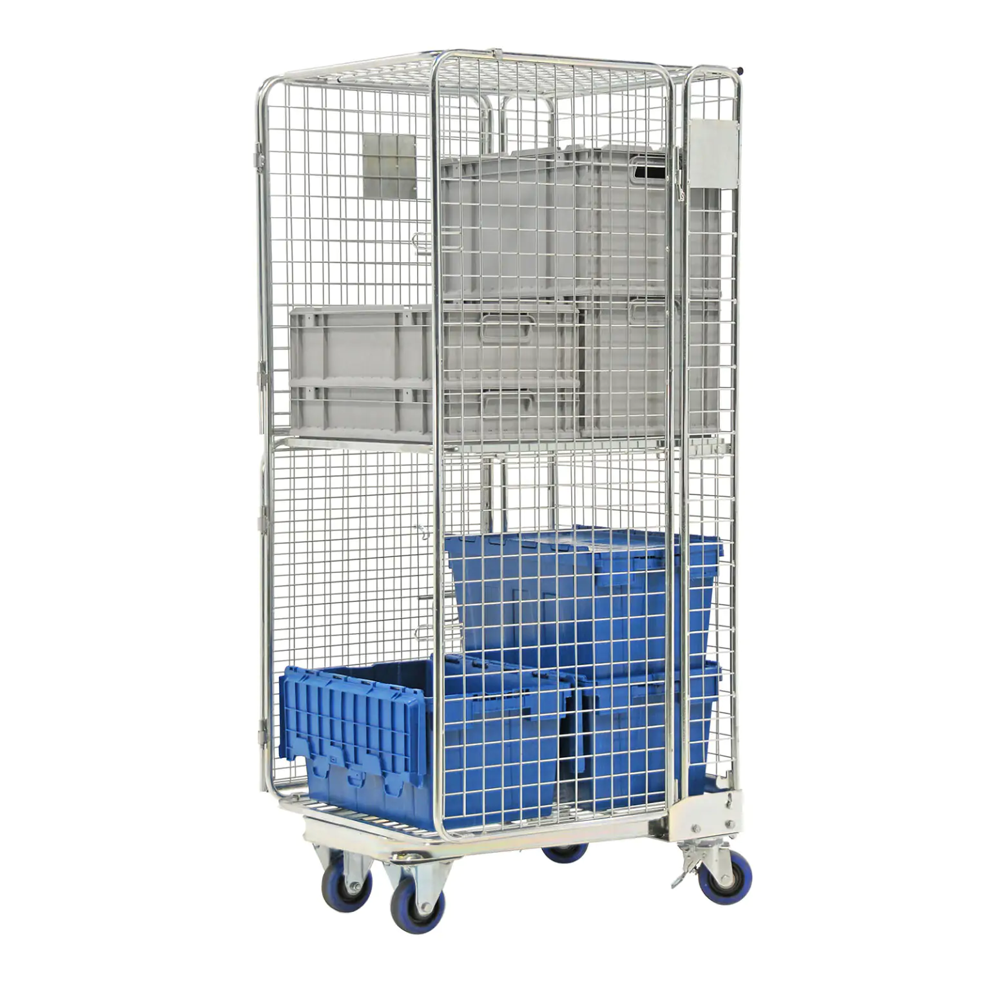 | CLO-GAL | ROLL CONTAINER | عربة شبكية متحركة مخصصة لنقل وتجميع وتخزين البضائع والمواد داخل المستودعات والمصانع والمتاجر ومراكز التوزيع، مع هيكل شبكي وقاعدة متحركة بعجلات. | نقل البضائع داخل المستودعات، تجهيز الطلبات، التخزين المؤقت، مناولة الصناديق والعبوات، التوزيع الداخلي، وتجميع المنتجات أثناء التشغيل. | هيكل شبكي يوفر رؤية جيدة للمحتويات، سهولة الحركة، إمكانية تنظيم وتخزين المواد، أبواب للوصول إلى المحتويات، عجلات دوارة، ومناسبة للمناولة الداخلية ويمكن تجهيزها برفوف أو تقسيمات حسب الموديل. | هيكل معدني شبكي مع قاعدة معدنية وعجلات دوارة ومكونات تثبيت؛ نوع المادة والتشطيب النهائي حسب الموديل المعتمد. | عجلات دوارة للحركة، وهيكل شبكي للمساعدة على احتواء المنتجات. يجب عدم تجاوز الحمولة المسموح بها والتأكد من ثبات العربة أثناء التحميل. | المستودعات، المصانع، المتاجر، شركات الخدمات اللوجستية، مراكز التوزيع وشركات التجزئة. | تُحمّل المواد داخل العربة مع توزيع الوزن بشكل متوازن، ثم تُستخدم العجلات لنقلها على سطح مناسب ومستوي. | 1700*660*750 | 2 سنوات | منتج عملي للمستودعات والمناولة الداخلية. يفضل التركيز في البيع على سهولة الحركة، تنظيم البضائع، وضوح المحتويات من خلال الشبك، وإمكانية استخدامه في عمليات التجميع والتوزيع.
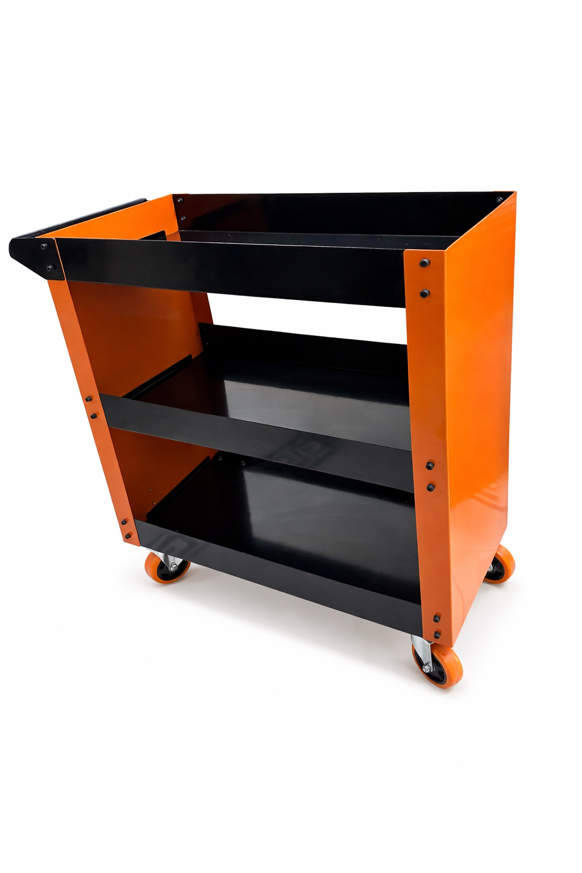 | 31024 | TOOLS TROLLEY | عربة أدوات متحركة متعددة المستويات، مزودة بأرفف وصندوق تخزين، لتنظيم ونقل الأدوات والمواد داخل الورش والمصانع ومواقع العمل. | حفظ الأدوات، ترتيب مستلزمات الصيانة، نقل العدد ومواد العمل، الورش والمصانع ومراكز الصيانة. | عدة مستويات للتخزين، تصميم عملي، عجلات للحركة، سهولة الوصول إلى الأدوات، تساعد على تنظيم مكان العمل. | ألواح ومكونات معدنية مطلية، مع عجلات ومثبتات حسب التصميم. | يجب توزيع الأدوات والحمولة بشكل متوازن وعدم تجاوز الحمولة المعتمدة. | ورش الصيانة، المصانع، الفنيون، شركات المقاولات، مراكز الخدمة، والمستودعات. | توضع الأدوات داخل الأرفف والصندوق بشكل منظم ومتوازن ثم تحرك العربة على سطح مناسب. | 70*40*85 | 2 سنوات | منتج مناسب لأعمال الصيانة والارتفاعات. يفضل التركيز في البيع على سهولة الحركة، خفة الوزن، تعدد مستويات العمل، وعناصر السلامة.
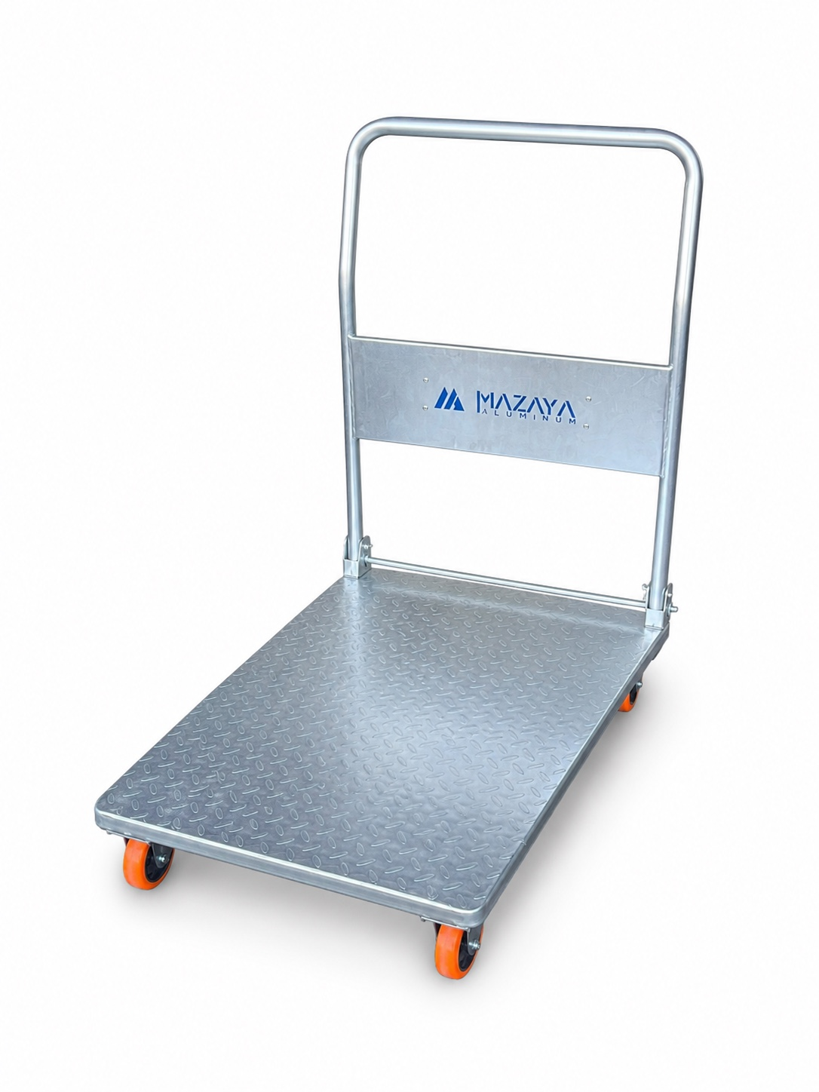 | PHT-001-P | FLATBED TROLLEY | عربة نقل متحركة بمنصة تحميل واسعة ومقبض دفع، مصممة لتسهيل نقل الصناديق والمواد والبضائع داخل المستودعات والمصانع والمتاجر. | نقل البضائع والصناديق، تجهيز الطلبات، المناولة الداخلية، المستودعات، المصانع والمتاجر. | خفيفة وسهلة الحركة، منصة تحميل واسعة، عجلات متحركة، مقبض مريح، مقاومة للتآكل، مناسبة للاستخدام اليومي. | حديد للهيكل والمنصة، مع عجلات ومكونات تثبيت. | يجب توزيع الحمولة بشكل متوازن وعدم تجاوز الحمولة القصوى المعتمدة للموديل. | المستودعات، المصانع، المتاجر، مراكز التوزيع، شركات الخدمات اللوجستية. | توضع الحمولة على المنصة بشكل متوازن ثم تُدفع العربة من المقبض على سطح مناسب. | 850*600*900 | 2 سنوات | منتج مناسب للمخازن والمواقع التي تحتاج إلى حلول سريعة لتسهيل حركة العربات. يفضل إبراز خفة الوزن وسهولة النقل ومقاومة التآكل.
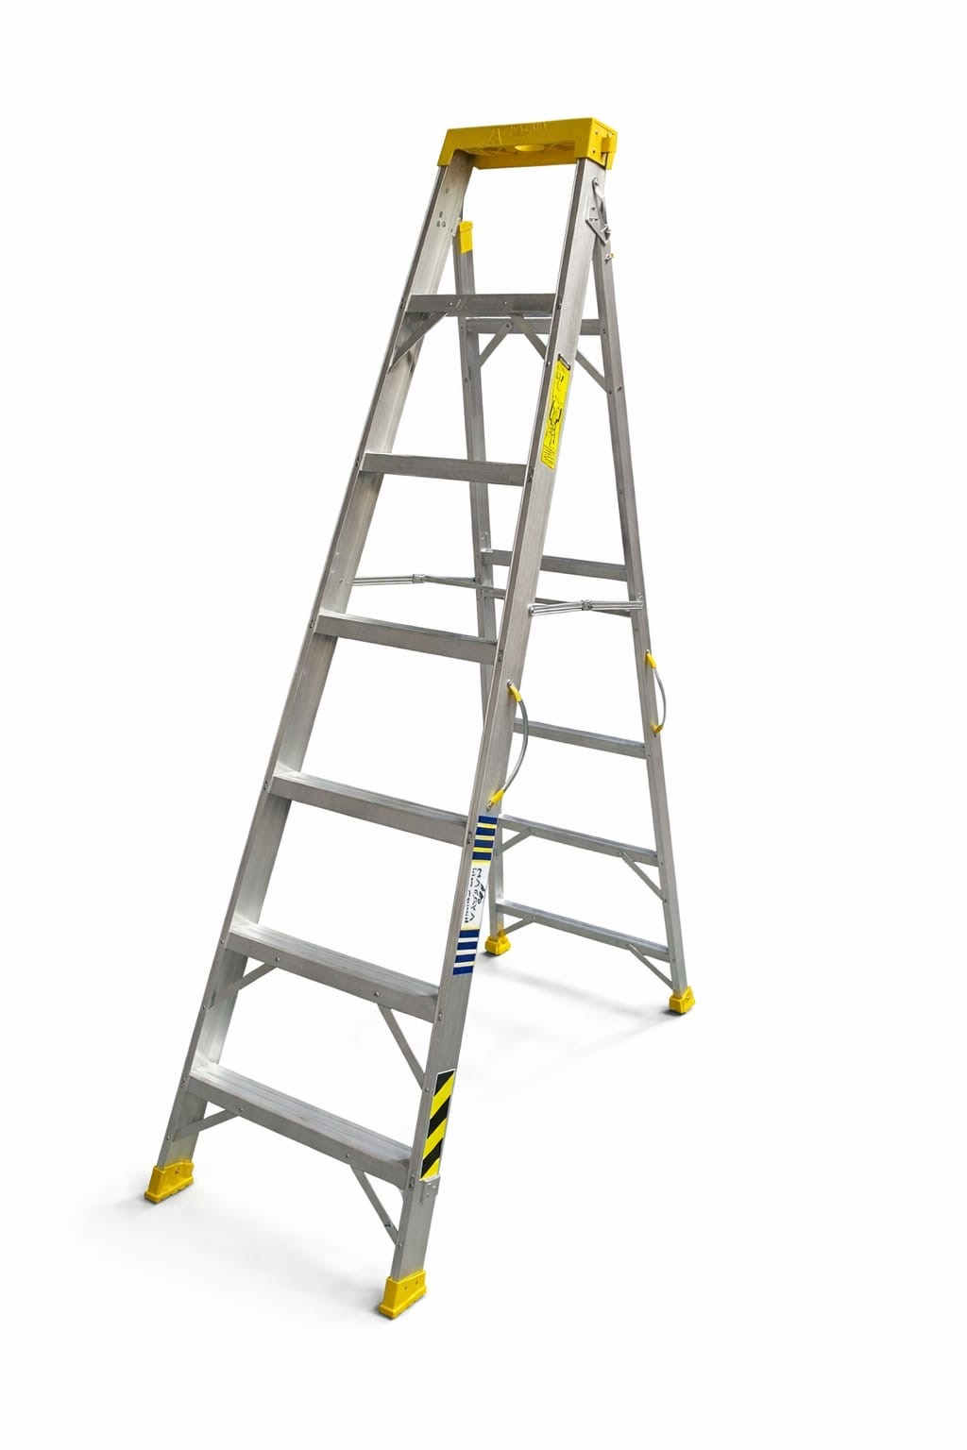 | MDL-000 | MAZAYA LADDER | سلم ألمنيوم مزدوج قابل للفتح مزود بدرجات وأقدام مانعة للانزلاق ودعامات للثبات. | الصيانة والتركيب والمستودعات والمتاجر والمصانع وأعمال الكهرباء والتشطيبات. | خفيف، مقاوم للتآكل، سهل النقل والتخزين، درجات متعددة، أقدام مانعة للانزلاق ودعامات للثبات. | ألمنيوم مع أجزاء تثبيت وأقدام حماية. | يجب فتح السلم وتثبيته بالكامل على سطح ثابت وعدم تجاوز الحمولة المسموح بها. | المقاولون، الصيانة، المصانع، المستودعات والفنيون. | فتح السلم على سطح مستوٍ والتأكد من قفل الدعامات قبل الصعود. | من 3 درج الى 17 درج | 5 سنوات | إبراز الخفة والثبات ومقاومة التآكل وسهولة النقل.
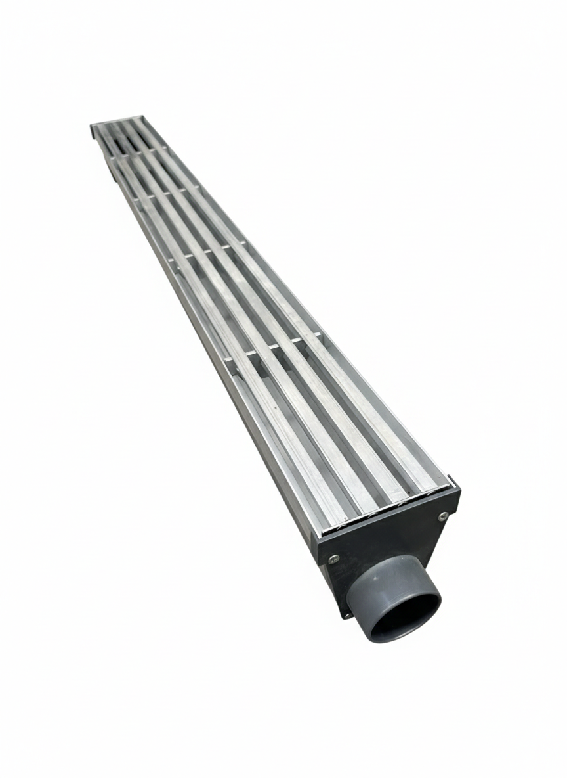 | DRG-000 | DRAINAGE | مجرى تصريف خطي من الألمنيوم لتجميع وتصريف المياه، مزود بغطاء/شبكة ومخرج تصريف. | الحمامات والمطابخ والشرفات والأسطح والممرات والمشاريع التجارية والصناعية حسب المواصفة. | تصميم خطي، مقاوم للتآكل، يساعد على تصريف المياه بكفاءة، ويمكن توفيره بمواصفات وأطوال مختلفة. | ألمنيوم مع مكونات ومخرج تصريف حسب الموديل. | يجب تركيبه بميول مناسبة وربطه بمخرج الصرف وإحكام الوصلات. | المقاولون والتشطيبات والسباكة والمشاريع السكنية والتجارية والصناعية. | يثبت داخل مسار التصريف مع ضبط الميل نحو المخرج وربط شبكة التصريف. | حسب طلب العميل | 5 سنوات | إبراز الشكل الخطي والجودة ومقاومة التآكل وإمكانية التخصيص.
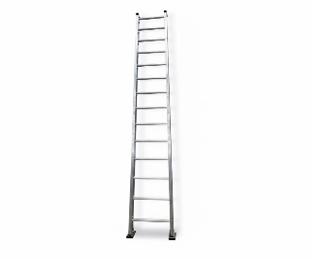 | ELD-000 | SINGLE LADDER | سلم مفرد من الألمنيوم بتصميم خفيف وعملي، مزود بدرجات أفقية مناسبة للوصول إلى الارتفاعات المختلفة. | أعمال الصيانة والتركيب، المستودعات، المصانع، المتاجر، أعمال الكهرباء والدهان والتشطيبات. | خفيف الوزن، مقاوم للتآكل، سهل الحمل والتخزين، درجات ثابتة، تصميم عملي للاستخدام اليومي. | ألمنيوم مع قواعد/أغطية حماية ومكونات تثبيت حسب الموديل. | يجب وضع السلم على سطح ثابت ومستوي وبزاوية مناسبة، مع التأكد من ثباته قبل الصعود وعدم تجاوز الحمولة المسموح بها. | شركات المقاولات والصيانة، المصانع، المستودعات، المتاجر والفنيون. | يوضع السلم على سطح ثابت ويتم التأكد من ثبات القواعد قبل الاستخدام. | من 8 درج الى 20 درج | 5 سنوات | إبراز الخفة، سهولة النقل، مقاومة التآكل، والسعر المناسب للاستخدامات اليومية.
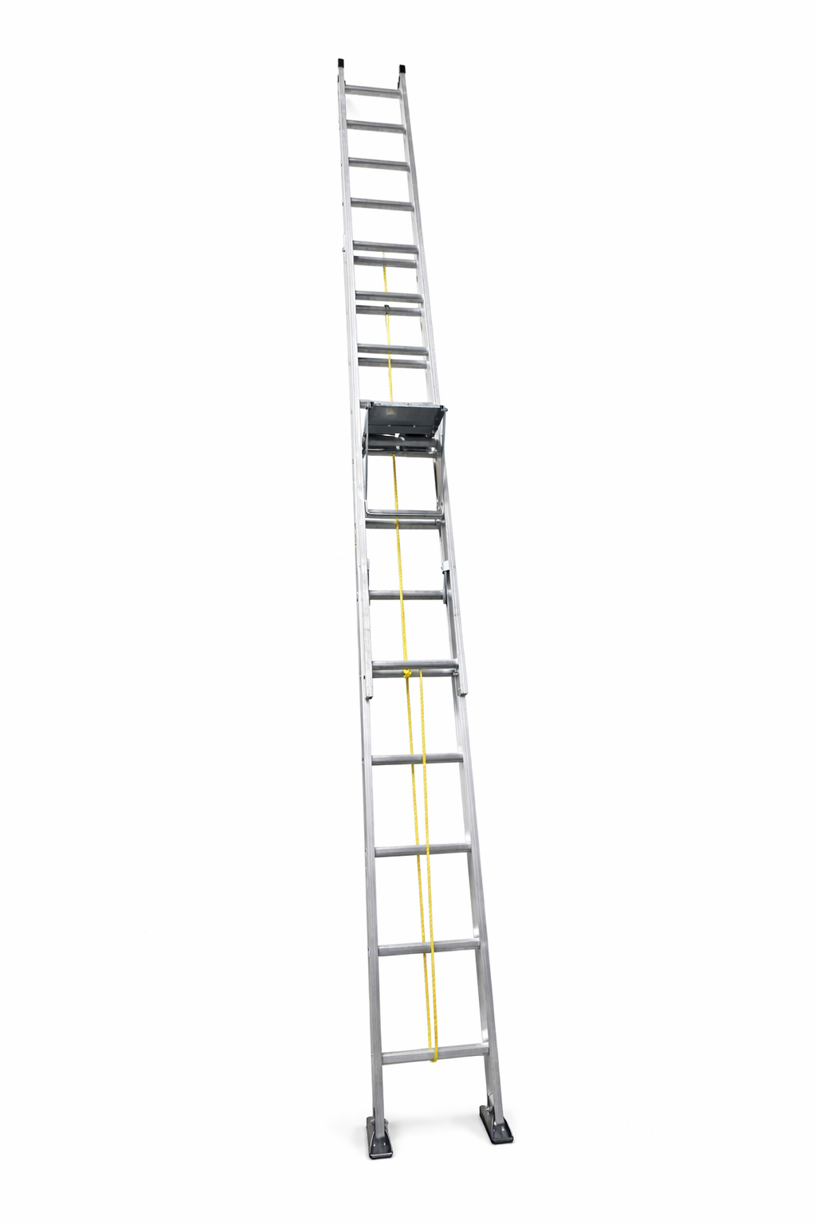 | SLD-000 | EXTENSION LADDER | سلم سحاب متعدد القطع قابل للتمديد للوصول إلى ارتفاعات أكبر، مزود بآلية تمديد وحبل تشغيل ودرجات ثابتة وقواعد دعم. | اهم شيء جمع التمور , أعمال الصيانة والتركيب، الوصول إلى الارتفاعات، المصانع والمستودعات والمواقع الإنشائية. | قابل للتمديد، ارتفاع متغير حسب الموديل، يوفر مساحة تخزين مقارنة بطول السلم عند تمديده، خفيف ومقاوم للتآكل، مزود بآلية تشغيل للتمديد. | ألمنيوم مع حبل وآلية تمديد ومكونات تثبيت وقواعد دعم حسب الموديل. | يجب تثبيت السلم على سطح ثابت، التأكد من تعشيق أجزاء التمديد وآلية القفل قبل الصعود، وعدم تجاوز الحمولة المحددة. | مزارع التمور , لمقاولون، شركات الصيانة، المصانع، المستودعات، شركات الخدمات والفنيون. | يتم تمديد الجزء المتحرك باستخدام الآلية/الحبل المخصص ثم التأكد من تثبيت الأقفال قبل الاستخدام. | من 8 درج الى 20 درج | 5 سنوات | إبراز ميزة الوصول إلى ارتفاعات أكبر مع سهولة التخزين، إضافة إلى خفة الألمنيوم ومقاومة التآكل.
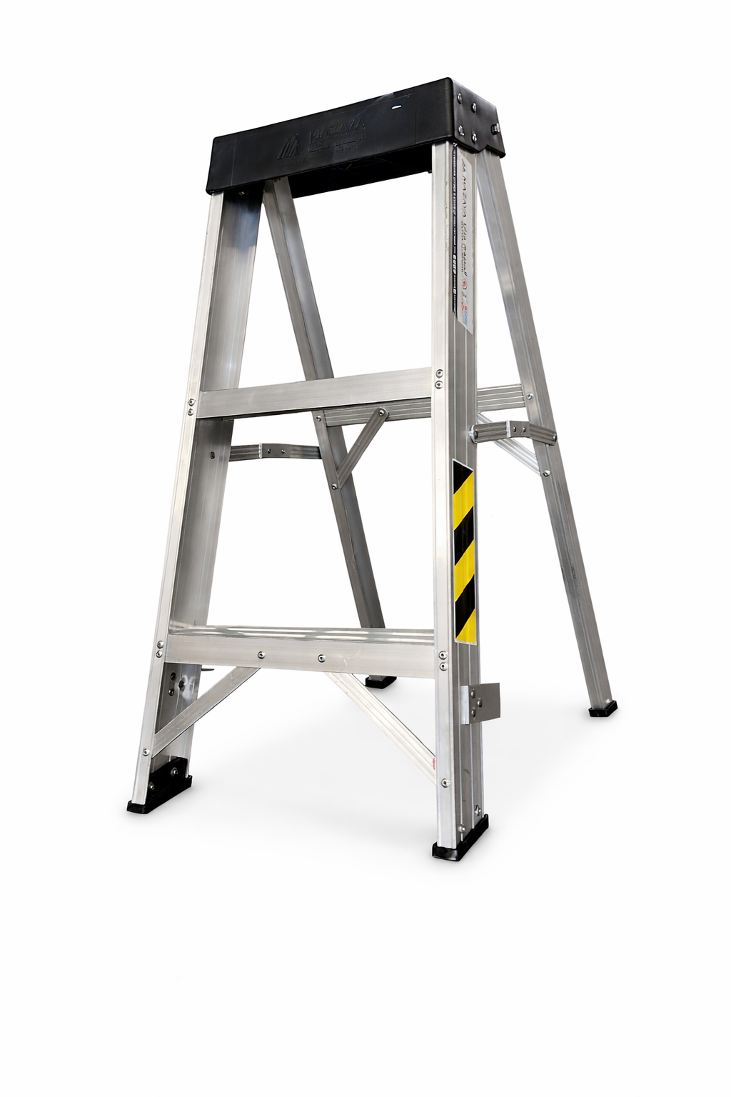 | MLM-000 | MAINTENANCE LADDER | سلم ألمنيوم مخصص لأعمال الصيانة والوصول إلى الارتفاعات، بتصميم عملي وثبات جيد للاستخدام في مواقع العمل. | أعمال الصيانة، الوصول إلى المعدات والأسقف، المستودعات، المصانع، الورش ومواقع المقاولات. | خفيف ومتين، مقاوم للصدأ، سهل النقل، درجات ثابتة، قواعد مانعة للانزلاق، وتصميم مناسب لأعمال الصيانة. | قطاعات ودرجات من الألمنيوم، مع قواعد حماية مانعة للانزلاق ومثبتات معدنية. | يوضع على سطح مستوٍ وثابت، التأكد من ثبات القواعد قبل الصعود، عدم تجاوز الحمولة، وعدم استخدامه في ظروف غير آمنة. | فرق الصيانة، المصانع، المستودعات، شركات المقاولات والفنيون. | وضع السلم في الموقع المناسب والتأكد من ثباته، ثم الصعود والنزول بحذر مع المحافظة على نقاط تلامس آمنة. | من 3 درج الى 8 درج | 5 سنوات | التركيز على خفة الألمنيوم، سهولة النقل، المتانة والثبات، وكونه مناسباً لأعمال الصيانة اليومية.
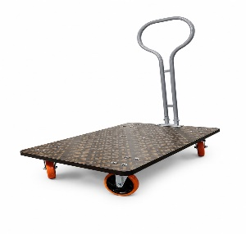 | 31025 | Flatbed Trolley with Wooden Base | عربة نقل بضائع مسطحة متينة بقاعدة خشبية ومقبض معدني لسهولة الدفع والسحب، مصممة لتحمل الأوزان الثقيلة. | نقل الكراتين، البضائع الثقيلة، والمعدات في المستودعات ومناطق التحميل والتفريغ. | قدرة تحمل عالية للأوزان، عجلات متينة وسهلة التوجيه، سطح خشبي واسع ومضاد للانزلاق. | قاعدة من الخشب المضغوط عالي الجودة، هيكل ومقبض من الحديد، عجلات قوية. | تصميم مستقر يمنع انقلاب البضائع، مقبض مريح لتقليل الإجهاد أثناء الدفع. | المستودعات، شركات الشحن والخدمات اللوجستية، المصانع، والمتاجر الكبرى. | توضع البضائع بشكل متوازن على القاعدة الخشبية وتُدفع العربة أو تُسحب باستخدام المقبض. | 100*81*60.5 | 2 سنوات | منتج أساسي ومطلوب بشدة في قطاع الخدمات اللوجستية، مناسب جداً لتجهيزات المستودعات.
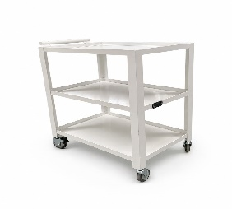 | ATL-001 | MULTI-FUNCTION TROLLEY | عربة تنظيم ونقل متعددة الأغراض تحتوي على 3 أرفف متينة بتصميم مفتوح يسهل الوصول للأدوات. | نقل الأدوات الطبية، مستلزمات الصيانة، أو تنظيم الأغراض في بيئات العمل المختلفة. | تصميم أنيق، سهولة الحركة بين الأقسام، مساحة تخزين عمودية ممتازة توفر المساحة. | هيكل متين مطلي بطلاء أبيض مقاوم للصدأ، عجلات دوارة مرنة. | حواف الأرفف مرتفعة لمنع سقوط الأشياء، عجلات مزودة بفرامل لضمان الثبات عند التوقف. | المستشفيات، الصيدليات، الورش الهندسية، الصالونات، والمكاتب. | ترتيب الأدوات والمعدات على الأرفف الثلاثة ودفع العربة بسلاسة باستخدام المقبض الجانبي. | 75x50x83 | 2 سنوات | مظهر احترافي ونظيف، يسهل تسويقها للقطاعات الطبية والخدمية (مثل الصيدليات والمختبرات).
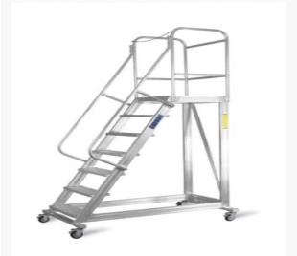 | WHL-ALU-000 | Warehouse Ladder | سلم متحرك عالي الأمان مخصص للمستودعات والمخازن المزودة بأرفف مرتفعة، يتضمن درجة منصة علوية وهيكل تدعيم متين. | الوصول الآمن للرفوف العالية، ترتيب وتنظيم المخزون، وسحب البضائع في المستودعات. | ثبات عالي أثناء الصعود، منصة عمل واسعة ومحاطة بهيكل حماية، سهولة التنقل بفضل العجلات المزودة بقفل. | هيكل كامل من الألومنيوم العالي المقاومة والصلابة مع درجات مضادة للانزلاق. | درابزين حماية جانبي وخلفي، درجات واسعة ومضادة للانزلاق، فرامل قفل للعجلات لضمان التثبيت الكلي عند الصعود. | المستودعات، والمخازن اللوجستية، والمتاجر الضخمة، والمراكز التجارية. | تُحرك العربة/السلم إلى المكان المطلوب، تُقفل العجلات لضمان الثبات، ويتم الصعود بأمان مع التمسك بالدرابزين. | يتوفر بعدة ارتفاعات وعدد درجات متعدّدة (حسب طلب العميل). | 5 سنوات | منتج أمان أساسي معتمد لمرافق التخزين الحديثة والمستودعات لتطبيق معايير السلامة المهنية.
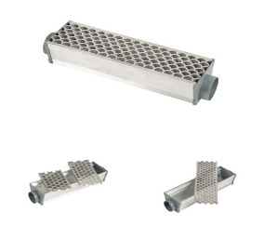 | DRG-000-FSH | Fish Drainage | مجرى تصريف مياه خطي ألومنيوم مع غطاء بتصميم حراشف السمك الجمالي والهندسي لتصريف المياه بكفاءة عالية. | تصريف المياه في الحدائق، المناطق المحيطة بالمباني، الصيدليات، الممرات الفندقية والمساحات الخارجية والداخلية. | تدفق سريع للمياه، تصميم مدروس يمنع انسداد مجرى المياه، مظهر معماري وأنيق، مقاوم للتآكل والصدأ. | جسم وغطاء من الألومنيوم المقاوم للصدأ والتآكل، مع مخارج توصيل بلاستيكية/معدنية متينة. | سطح الغطاء مصمم لمنع الانزلاق وتصريف المياه بفاعلية، فتحات التجميع تحمي من دخول الشوائب الكبيرة. | المهندسون المعماريون، شركات المقاولات، الفنادق، المستشفيات، وأصحاب المشاريع السكنية والتجارية. | يتم تثبيت المجاري في الأرضية وموازاتها مع بلاط السطح وتوصيل المنافذ بأنابيب الصرف الصحي. | على حسب طلب العميل | 5 سنوات | حل معماري وعصري مطلوب جداً في المشاريع الحديثة التي تهتم بالدمج بين الكفاءة والجمالية.
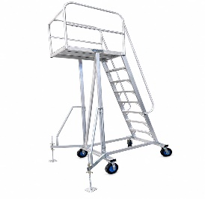 | MAF-PTL-000 | Palm tree ladder | سلم متحرك للمهمات الشاقة بارتفاع عالي مجهز بقواعد تثبيت ومقابض تثبيت أرضية وعجلات عريضة للمناطق الخارجية والمزارع والمصانع. | العناية بالنخيل وجني الثمار، أعمال الصيانة الخارجية المرتفعة، العمل في المزارع، المستودعات ذات السقوف المرتفعة. | ارتفاع ممتاز، عجلات ضخمة ومقاومة للأرضيات الوعرة، أرجل تثبيت إضافية (Outriggers) لمنع الاهتزاز أو الانقلاب، منصة علوية آمنة ومحاطة بحواجز كاملة. | هيكل متين من الألومنيوم المقوى المقاوم للعوامل الجوية، عجلات مطاطية للخدمات الشاقة (Heavy-duty rubber wheels). | أرجل ثبات لولبية تثبت على الأرض مباشرة، حواجز أمان علوية مرتفعة، درجات عريضة مانعة للانزلاق. | مزارع النخيل والشركات الزراعية، شركات الصيانة والتشغيل، المصانع، وإدارات الحدائق العامة والمرافق. | يُنقل السلم للموقع، تُضبط الأرجل اللولبية لضمان التوازن والارتكاز الكامل على الأرض، ثم يتم الصعود بأمان. | ارتفاعات عالية متعددة توفر وصولاً آمناً للمرتفعات (حسب الطلب). | 5 سنوات | منتج متخصص ومطلوب للغاية في القطاع الزراعي (خدمة وجني النخيل) وكذلك شركات الصيانة الخارجية.
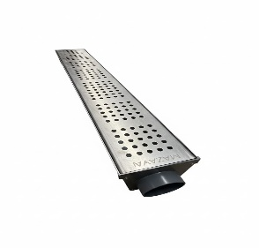 | DRG-003-0-CIR | Stainless Steel Drainage | مجرى تصريف خطي مصنع من الستانلس ستيل بتصميم غطاء مخرم بثقوب منتظمة لتصريف المياه المباشر والكفء مع مظهر أنيق وصناعي. | تصريف المياه في المطابخ المركزية، المستشفيات، صالات الإنتاج، المصانع، الفنادق، والأماكن التي تتطلب معايير صحية عالية. | مقاومة ممتازة للصدأ والمواد الكيميائية والتآكل، غطاء ستانلس ستيل قوي يتحمل الأوزان، سهولة التنسيق والتنظيف. | ستانلس ستيل (Stainless Steel) عالي الجودة المقاوم للصدأ مع منفذ تصريف بلاستيكي/معدني محكم. | سطح صلب ومستوٍ يحمي من التعثر، ثقوب دقيقة تصفي الرواسب وتمنع انسداد الأنابيب الرئيسية. | المطاعم، المطابخ المركزية، المستشفيات، مصانع الأغذية، وشركات المقاولات والتجهيزات الفندقية. | يتم تركيب المجرى في الخرسانة/الأرضية وربط فتحة التصريف بحديثات الصرف، مع غلق الغطاء المخرم على السطح. | مقاسات طولية وأعراض متعدّدة مع فتحات تصريف جانبية أو سفلية. | 5 سنوات | منتج أساسي ومطابق للمواصفات الصحية والاشتراطات البيئية للمطاعم والمطابخ والمستشفيات.
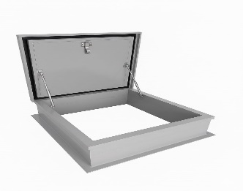 | MRH-001 | Roof Hatch | فتحة صيانة مخصصة للأسقف والأسطح المباشرة مع غطاء معزول ومساعدات هيدروليكية (Gas Struts) لسهولة الفتح والإغلاق وحماية من العوامل الجوية. | فتحة صيانة مخصصة للأسقف والأسطح المباشرة مع غطاء معزول ومساعدات هيدروليكية (Gas Struts) لسهولة الفتح والإغلاق وحماية من العوامل الجوية. | فتحات هيدروليكية لسهولة الفتح، عزل ممتاز للحرارة والماء، إغلاق محكم يمنع تسرب المياه والأتربة، إمكانية القفل للأمان. | إطار وغطاء محكم من الألومنيوم/المعدن المعالج مع جلب عازلة للماء وركائز هيدروليكية للفتح. | قفل سلامة داخلي، مساعدات هيدروليكية تثبت الغطاء عند الفتح لتوفير خروج ودخول آمن للمشغلين دون ارتداد الغطاء. | شركات المقاولات، المقاولون المعماريون، إدارات الصيانة في المباني التجارية والخدمية والمصانع. | تُثبت الفتحة فوق صبة السقف/العزل، ويتم فتح الغطاء بسلاسة بواسطة المساعدات الهيدروليكية عند الحاجة للوصول إلى السطح. | مقاسات قياسية متعددة (مثل: 60×60 سم، 80×80 سم، 90×90 سم) أو حسب طلب المشروع. | 5 سنوات | منتج معماري أساسي للوصول الهندسي والآمن للأسطح مع الحفاظ على عزل المبنى.
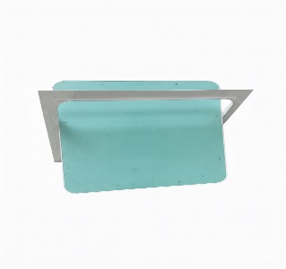 | ACP-GYP-CURVE | Curved Access Panel | فتحة صيانة مخفية مخصصة للأسقف والجدران الجبسية (Gypsum Board) بتصميم زوايا منحنية (Curved) لمظهر جمالي ناعم وإمكانية الدمج الكامل. | صيانة الأسقف المستعارة، التكييف، التمديدات الكهربائية، ومحابس السباكة داخل الصالونات، المنازل، والمكاتب. | زوايا منحنية وأنيقة تخفي الحواف الحادة، سهولة الفتح والإغلاق، تندمج كلياً مع الجبس بورد وتُدهن بنفس لون السقف. | إطار خارجي من الألومنيوم المقوى مع لوح جبسي مقاوم للرطوبة (Moisture Resistant Gypsum Board). | قفل مخفي يعمل بالضغط (Push Latch)، حواف منحنية لمنع الاحتكاك أو الإصابات، آلية حماية تمنع سقوط الغطاء عند الفتح. | مهندسو الديكور الداخلي، مقاولو الجبس بورد، الفنادق، المستشفيات، والمنازل الحديثة. | تُثبت داخل فتحة السقف الجبسي وتُدهن بالتوازي مع السقف، وتُفتح بالضغط الخفيف على الغطاء للوصول للتمديدات. | مقاسات قياسية متنوعة (مثل: 40×40 سم، 50×50 سم، 60×60 سم). | 5 سنوات | خيارات معمارية راقية مطلوبة بكثرة في التصاميم الداخلية الحديثة لتلبية متطلبات الجمالية والصيانة.
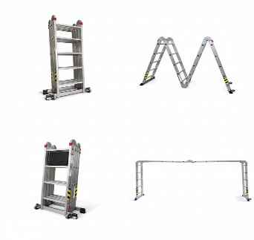 | MML-000 | Multi Ladder | سلم ألومنيوم متحرك ومتعدد الأوضاع مزود بمفاصل قفل ذكية وعجلات، يتشكل إلى عدة وضعيات (سلم مزدوج، سلم مستقيم، منصة عمل، أو شكل M/سقالة). | أعمال الدهان، أعمال الصيانة المنزلية والفنية، الوصول للمرتفعات، والعمل على المستويات غير المستوية كالمدارج والسلالم. | مرونة عالية في التشكيل لعدة أشكال، سهولة الطي والتخزين في المساحات الضيقة، مجهز بعجلات لسهولة النقل. | ألومنيوم خفيف وقوي عالي التحمل مع مفاصل قفل فولاذية مزدوجة وقواعد مطاطية/عجلات. | مفاصل قفل أوتوماتيكية أمان لمنع التغير المفاجئ للوضعية، درجات مخططة مانعة للانزلاق، عجلات مزودة بكوابح/قواعد ثابتة. | الفنيون، الحرفيون، شركات الصيانة المنزلية والتجارية، والمنازل. | يتم اختيار الوضعية المناسبة وتأمين القفل الميكانيكي للمفاصل قبل الصعود، ويطوى بالكامل بعد الانتهاء لنقله بسهولة. | يتوفر بأطوال متعددة (مثل: 3.7 متر، 4.7 متر) وعدد درجات متغير حسب الوضعية. | 5 سنوات | منتج عملي جداً ومطلوب بكثرة للعملاء الأفراد والشركات بفضل مرونته وسهولة تخزينه.
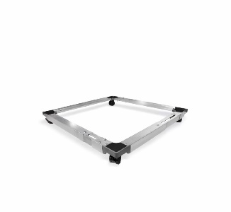 | FSC-TO3-WHI | Refrigerator Movable Stand | قاعدة وقواعد متحركة قابلة للتعديل والتمدد مخصصة للثلاجات والغسالات والأجهزة الثقيلة، مجهزة بعجلات وقواعد تثبيت. | حمل وتحريك الثلاجات، الغسالات، والمجمدات لسهولة التنظيف تحتها ونقلها دون إتلاف الأرضيات. | قابلة لضبط المقاس لتناسب مختلف أحجام الأجهزة، ترفع الجهاز عن الأرض للحماية من الرطوبة والصدأ، سهلة التحريك بفضل العجلات. | هيكل معدني/ألومنيوم مقوى مقاوم للصدأ مع زوايا بلاستيكية ثقيلة وعجلات دوارة مزودة بفرامل. | زوايا مطاطية مضادة للانزلاق والاهتزاز، فرامل تثبيت قوية للعجلات لضمان عدم تحرك الجهاز أثناء التشغيل. | المنازل، المطاعم، الفنادق، المعارض، وشركات الأجهزة المنزلية. | تعديل أبعاد القاعدة لتناسب مقاس قاعدة الجهاز، وضعه فوقها، ثم قفل فرامل العجلات لتثبيته. | قاعدة قابلة للتعديل (مثال: من 45×45 سم إلى 70×70 سم) وارتفاع قياسي عالي عن الأرض. | 1 سنة | منتج منزلي وتجاري واسع الانتشار، يحافظ على الأجهزة الكهربائية ويسهل عملية التنظيف والصيانة.
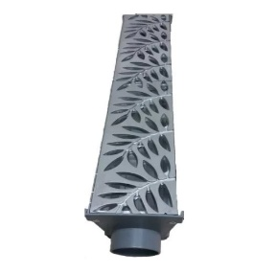 | DRG-LEF-000 | Leaf Drainage | مجرى تصريف مياه خطي مع غطاء ألومنيوم مفرغ بتصميم أوراق الشجر الجمالي والعصري، مصمم لمنع انسداد المصارف بالتراكمات وتصريف المياه بكفاءة. | تصريف مياه الأمطار والسيول في الحدائق والمساحات الخارجية واللاندسكيب وممرات الفلل والمصانع والمرافق العامة. | تصميم معماري مستوحى من الطبيعة، فتحات مفرغة هندسياً تسمح بمرور المياه وتمنع مرور الشوائب الكبيرة، مقاوم للعوامل الجوية والصدأ. | جسم وغطاء من الألومنيوم العالي الجودة المقاوم للتآكل والصدأ، مع مخرج تصريف أنبوبي متين. | غطاء مستوٍ مانع للانزلاق والتعثر، تصميم الفتحات يحمي خطوط الصرف الرئيسية من الانسداد. | المهندسون المعماريون، شركات اللاندسكيب والمقاولات، الفنادق، والمنتجعات والسكن الخاص. | تُثبت المجاري في خرسانة الأرضية وتوصل بمخرج الصرف الدائري، ويتم تثبيت غطاء الشجر المعماري على السطح. | على حسب طلب العميل | 5 سنوات | حل ممتاز وعالي الطلب لمشاريع اللاندسكيب والمساحات المفتوحة لجمال تصميمه وكفاءته.
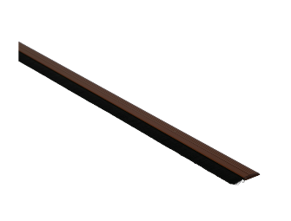 | WST-000 | Weather Strips | مصد وشريط حماية يركب أسفل الأبواب مزود بفرشاة شعيرات كثيفة وهيكل ألومنيوم لمنع دخول الأتربة والغبار والحشرات وتسرب الهواء. | التثبيت أسفل الأبواب الخارجية والداخلية في المنازل، المكاتب، والمستودعات والمرافق الخدمية. | عزل ممتاز للأتربة والغبار، منع دخول الحشرات والزواحف، تقليل تسرب الهواء للتكييف وتوفير الطاقة، سهولة التركيب. | هيكل خارجي من الألومنيوم المقوى المتين، مع فرشاة شعيرات نايلون/سيراميك كثيفة ومقاومة للتآكل. | حواف آمنة، شعيرات مرنة تمنع الاحتكاك الشديد بالأرضية وتمنع الإصابات أو خدش السيراميك. | شركات الصيانة والتجهيزات، مقاولو الأبواب والألومنيوم، إدارات المباني والمنازل. | يتم قطع الشريط بالمقاس المطلوب وتثبيته أسفل الباب باستخدام البراغي أو الشريط اللاصق القوي بحيث تلامس الشعيرات الأرضية. | أطوال قياسية متوفرة (مثال: 90 سم، 100 سم، 120 سم) قابلة للقص والعديل. | 2 سنة | منتج حماية وتوفير طاقة واسع الاستخدام والمبيعات في القطاعات السكنية والتجارية.
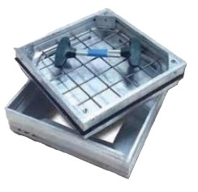 | MHC-000 | Manhole Cover | غطاء غرف تفقد وتفتيش خرسانية وأرضية مصنع من الألومنيوم المقوى مع مقابض رفع مخصصة (T-Keys) وجلب عزل. | تغطية غرف Inspection وخزانات المياه وتمديدات السباكة والكهرباء الأرضية في حدائق وممرات المباني والمستشفيات والمشاريع. | غطاء غاطس لإمكانية تبليطه وتعبئته بنفس نوع السيراميك/البلاط للمظهر المخفي، إحكام إغلاق يمنع خروج الرائحة، المقابض المرفقة تسهل الفتح لعمال الصيانة. | إطار وغطاء متين من الألومنيوم المقوى المقاوم للصدأ والتآكل، مع مانع تسرب مطاطي (Gasket) ومقابض حديدية محكمة. | إغلاق محكم يمنع انبعاث الروائح، طلاء وقواعد يتحمل الأوزان والمشاة، مقابض رفع سريعة وآمنة للصيانة. | شركات السباكة والمقاولات، مهندسو الصيانة والمباني، المستشفيات، والمنازل والفلل. | يُرص الغطاء ويُملأ بنفس بلاط الأرضية، ثم يُركب داخل الإطار الألومنيوم المثبت في الخرسانة وتُستخدم المقابض للفتح وقت الحاجة. | مقاسات قياسية متنوعة (مثل: 30×30 سم، 40×40 سم، 50×50 سم، 60×60 سم). | 5 سنوات | منتج هندسي أساسي ومطلوب بشدة للمشاريع السكنية والتجارية للحفاظ على الشكل الجمالي والتعقيم.
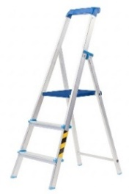 | HLD-000 | Home Ladder | سلم منزلي خفيف ومتين مصنوع من الألومنيوم، مزود بقوس درابزين أمان علوي مرتفع ومنصة واسعة للوقوف بكرامة وثبات. | الاستخدامات المنزلية اليومية، التنظيف، تعليق الستائر، الصيانة المنزلية، وتنسيق المتاجر. | سهل الحمل والتخزين بفضل قبوله للطي بالكامل، درابزين أمان مرتفع يسند الركبة والجسم أثناء العمل، درجات عريضة. | هيكل كامل من الألومنيوم المقوى عالي الجودة مع وصلات بلاستيكية متينة وقواعد مانعة للانزلاق. | درابزين أمان علوي مرتفع للمساندة، منصة تثبيت واسعة وقفل سلامة أسفل المنصة، أرجل مطاطية مانعة للانزلاق. | المنازل، المكاتب، المتاجر الصغيرة، والمرافق السكنية والخدمية. | يُفتح السلم حتى استقرار المنصة وقفل السلامة، ويتم الصعود بثبات مع الاستناد على الدرابزين العلوي. | متوفر بـ 3، 4، 5، و6 درجات (حسب حاجة الاستخدام المنزلية). | 5 سنوات | منتج أساسي ومستمر الطلب في كل منزل ومكتب بفضل أمانه العالي وخفة وزنه وسهولة تخزينه.
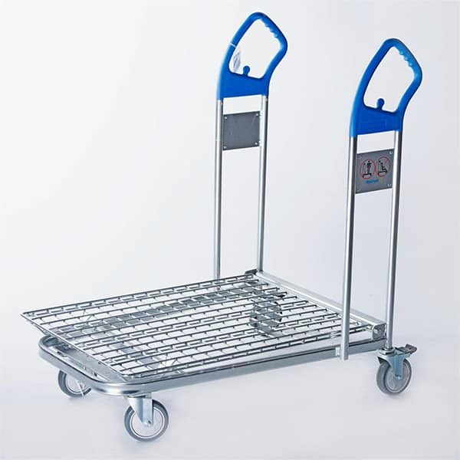 | TTRO4-000 | Flatbed Transpotation Trolley | عربة نقل مسطحة بأسلاك شبكية مقواة ومقبضين رأسيين مزدوجين لسهولة التوجيه ونقل الأمتعة والبضائع في المتاجر والمطارات. | نقل الحقائب والأمتعة في المطارات والمقاهي والفنادق والمتاجر والمستودعات. | سطح شبكي واسع وخفيف، مقبضان مريحان على الجانبين لتسهيل التوجيه والتنقل، عجلات سلسة الدوران تحمي الأرضيات. | هيكل متين من الألومنيوم/الحديد المطلي، قاعدة شبكية مقواة، وعجلات دوارة عالية التحمل. | قواعد ثبات تمنع الانزلاق، زوايا مستديرة لحماية الجدران والممتلكات من الاصطدام، عجلات متينة بفرامل تثبيت. | المطارات، الفنادق، المتاجر الكبرى (Supermarkets)، المستودعات، وشركات الخدمات اللوجستية. | توضع البضائع أو الحقائب بشكل متوازن على السطح الشبكي وتُدفع العربة أو تُسحب باستخدام أحد المقبضين المزدوجين. | 992*658*1010 | 2 سنه | منتجخدمي ولوجستي عالي Demand ومطلوب بشدة في قطاع الضيافة والمتاجر والمطارات.
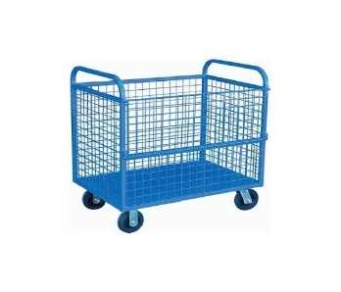 | TS WO3-000 | Cage Pallet | عربة نقل تخزينية بجوانب شبكية حامية (قفس) ومفتوحة من الأعلى لجمع ونقل المواد والكراتين دون سقوطها. | تجميع ونقل البضائع، الملابس والنسيج، الكراتين، والمواد القابلة للسقوط في المستودعات والمصانع والمغاسل المركزية. | جوانب شبكية مرتفعة تحمي المحتويات من السقوط، سعة تخزينية حجمية ممتازة، حركة سلسة بفضل العجلات القوية. | هيكل معدني/ألومنيوم شبكي معالج ومطلي بطلاء حراري مقاوم للصدأ، وعجلات متينة للخدمات الشاقة. | جوانب حماية مرتفعة لتأمين الأحمال، عجلات مزودة بفرامل تثبيت محكمة للوقوف في المنحدرات. | المستودعات، المغاسل المركزية، المصانع، شركات التجزئة، والمراكز اللوجستية. | توضع المواد والكراتين داخل القفص الشبكي وتُدفع العربة بسلاسة بواسطة المقابض الجانبية. | حسب طلب العميل | 2 سنة | منتج عملي وحيوي لمراكز التجميع والتوزيع لحماية البضائع الصغيرة والكراتين من الانزلاق والسقوط.
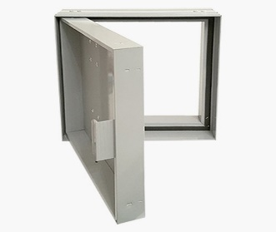 | ACP-20 | Access Panel ( Jaccuzi) | فتحة صيانة جدارية مخصصة للأماكن الرطبة كالحمامات والجاكوزي بتصميم محكم ومضاد للماء يمنع التسرب مع باب مفصلي محكم الإغلاق. | صيانة مضخات الجاكوزي، التمديدات المائية للسباكة، محابس المياه، والخدمات الجدارية المخفية في الحمامات. | مقاومة تامة للماء والرطوبة، مفصلة جانبية تتيح فتح الباب بسهولة للوصول السريع للمضخات، إطار محكم يمنع نفاذ الماء للجدران. | إطار وباب من الألومنيوم المقوى المقاوم للرطوبة والصدأ مع جلب جوانات مطاطية محكمة الإغلاق. | إغلاق محكم بجوانات منع تسرب المياه للحد من ماس الكهرباء حول الجاكوزي، باب محكم القفل مع حواف ناعمة. | فنادق، منتجعات، مقاولو السباكة والتشطيبات، والفلل والمنازل الحديثة. | تُثبت الفتحة على الجدار المكتسي بالبلاط بجوار الجاكوزي أو تمديدات السباكة، وتُفتح مفصلياً للوصول الآمن للقطع الفنية. | حسب طلب العميل | 5 سنوات | منتج تخصصي أساسي مطلوب بكثرة في تشطيبات الحمامات الفاخرة والجاكوزي لحماية المضخات وتسهيل الصيانة.

